Max Pot Algenbiomassa
Relatie tussen maximale algenbiomassa en diepte
Primaire lagen
 |  | RO001 | 2.2 | 570
Diepte |  | RO017 | 2.1 | 520
Breedte |  | RO021b | 3.1 | 300
Dlheid |  | RO027 | 3.7 | 180
Bodemtype |  | RO032 | 4 | 150
MaxPotBiomAlg |  |  | 0.05 | 1400
 |  |  | 2 | 550
 |  |  | 3.5 | 250
 |  |  | 4.5 | 115

Bovengrens | 1400
Ondergrens | 1

deelmaatlat

Soortenss
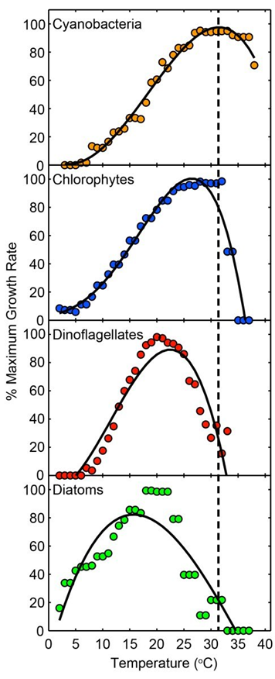
Temperatuur | Cyanobacterien | Groenalgen | Diatomeeen | Dinoflagellaten
14
15
16
17
18
19
20
21
22
23
24
25
26
27
28
29
30
31
32
33
34
35
36
37
38

 |  |  |  |  | Biomassa Algen
 |  |  |  |  | Temp_cyan

Zuurstofloosheid
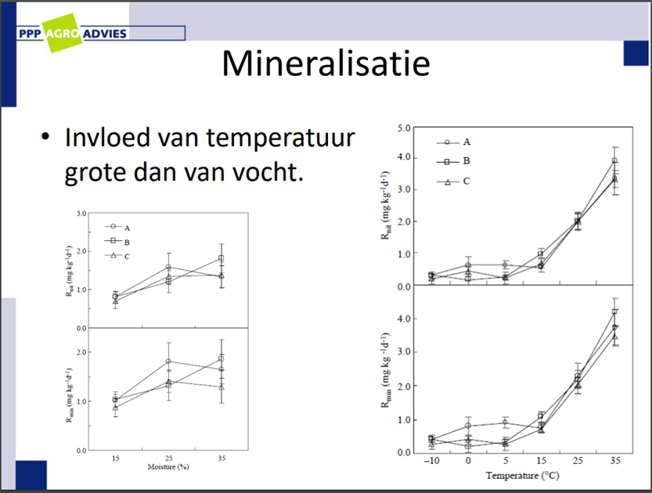
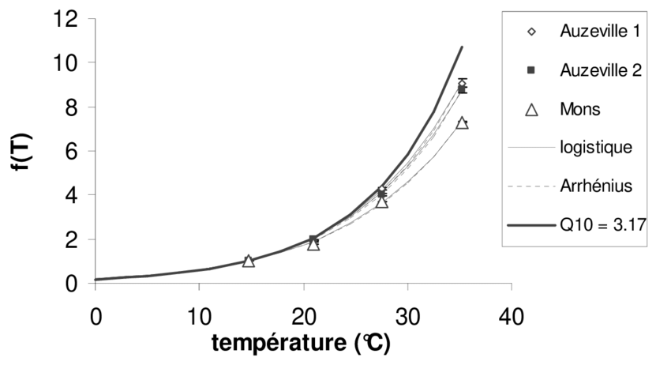

 |  |  | 10 | 0
 |  |  | 28 | 0.5
 |  |  | 35 | 1 |  |  |  |  | MLt | Mlvov | Mlbod | Mlverm | MLd | MLdl | Formule uitkomst
 |  |  |  |  |  |  |  |  | 0.1 | 0 | 0.3 | 0 | 0.01 | 0 | 0.04
 |  |  |  |  |  |  |  |  | 1 | 1 | 1 | 1 | 1 | 1 | 5

Formule voor Zuurstofloosheid en Vissterfte

 |  |  |  | MLt+Mlvov+Mlbod+Mlverm+MLd+MLdl |  |  | Minimum afbraak factor T
 |  |  |  |  |  |  | 0.1 | 1
 | Maatlat | Overstort | gemiddelde, | MLt*(Mlvov+Mlbod+Mlverm)+MLd+MLdl
 |  | Temperatuur | Week_max, 15-28-35;0;0,5;1
 |  | Diepte
 |  | Bodem
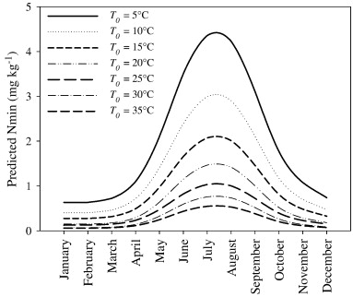
 |  | Vermesting
 |  | Doodlopend

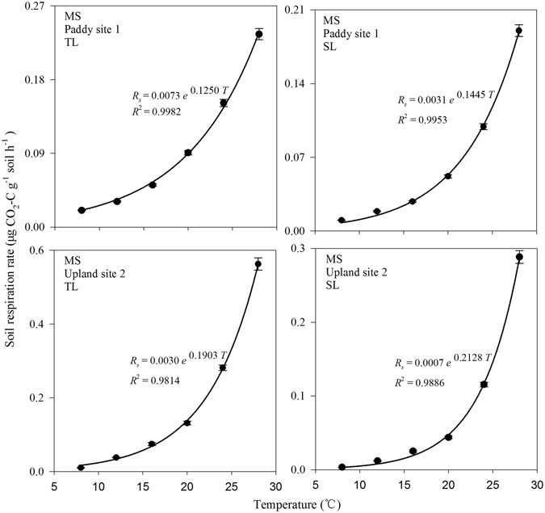
 | Mlvov | Overstort |  |  | 0.01 | 1
 | MLt | Temperatuur |  |  | 0.1 | 1
 | MLd | Diepte |  |  | 0.33 | 1.00
 | Mlbod | Bodem |  |  | 0.3 | 1
 | Mlverm | Vermesting |  |  | 0.01 | 1
 | MLdl | Doodlopend |  |  | 0 | 1

